상품제안서
KF-AD엠플러스 비말차단마스크(3매) | 상품코드: F17512

 |  |  |  |  |  |  | 02-412-0044 | www.easy1.co.kr
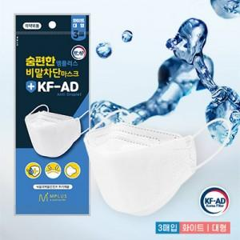

【상세/제작정보】 | <p><span style="color: tomato; font-size: 1em;">· KF-AD 식품의약안전처 허가 제품<br style="transition:0.2s ease-in; box-sizing: border-box;">· 비말(침방울) 감염 예방<br style="transition:0.2s ease-in; box-sizing: border-box;">· 국내 제조<br style="transition:0.2s ease-in; box-sizing: border-box;">· 얇고 가벼운 2중구조<br style="transition:0.2s ease-in; box-sizing: border-box;">· 겉감-SMS필터 / 안감-부직포<br style="transition:0.2s ease-in; box-sizing: border-box;">· 코지지대있는 3단 접이식 입체형<br style="transition:0.2s ease-in; box-sizing: border-box;">· 화이트 대형 3매입 포장&nbsp;</span></p><p><span style='color: rgb(51, 51, 51); font-family: AppleSDGothicNeo-Regular, "Malgun Gothic", "맑은 고딕", dotum, 돋움, sans-serif; font-size: 15px;'>· 양볼 부분에 무늬 있는것 /없는것 중 랜덤출고</span>&nbsp;</p>

【인쇄/포장옵션】 | 스티커 / 포장불가능

【공급단가】 | 수량 | 300~ | 500~ | 1,000~ | 3,000~ | 5,000~
*VAT별도 | 단가 | 930원 | 890원 | 860원 | 820원 | 800원

【상품 URL】 | https://dev.easy1.co.kr:443/src/goods_detail.php?gdno=17512

